Progress Summary


تقدم سير المشروع تطوير أراضي واحة جدة
معلومات المشروع |  |  |  | نطاق المشروع |  |  |  |  | موقع المشروع
المقاول | شركة الإنجاز للتجارة والمقاولات | الاستشاري | شركة ايجس السعودية للاستشارات الهندسية | البند | الكمية الكلية (م.ط) | الكمية المنفذة (م.ط) | الكمية المتبقية (م.ط) | نسبة المنفذ
تاريخ استلام الموقع | 24 نوفمبر 2025 | مدة التنفيذ | 18 شهرًا ميلاديًا | أعمال الطرق الرئيسية والثانوية (Road) | 5,920 | 5,287 | 633 | 89%
بداية العقد | من تاريخ استلام الموقع | قيمة العقد (شامل ضريبة القيمة المضافة) | 65,900,000.00 ريال | شبكة الجهد المتوسط(MV) | 13,117 | 12,803 | 314 | 98%
نسبة الإنجاز المخطط له | 58.61% | نسبة الإنجاز الفعلي | 91.11% | شبكة انارة الشوارع(SL) | 6,890 | 6,740 | 150 | 98%
 |  |  |  | شبكة الاتصالات(TL) | 11,025 | 10,599 | 426 | 96%
ملخص جدول الكميات |  |  |  | شبكة مياه الشرب(PW) | 4,133 | 4,133 | - | 100%
مكونات المشروع |  | التكلفة (غير شامل ضريبة القيمة المضافة) | النسبة الاجمالية | شبكة المياه المعالجة(TSE) | 4,136 | 4,136 | - | 100%
Road Works |  | 31,180,897.06 | 54% | شبكة الصرف الصحي(SE) | 2,735 | 2,735 | (0) | 100%
Electrical & Telecom Network |  | 8,774,396.34 | 15% | شبكة صرف مياه الأمطار(SW) | 2,734 | 2,734 | - | 100%

Potable Water Network |  | 2,528,759.58 | 4% | ملخص التوريدات |  |  |  |  | تقدم أعمال layout
TSE Network |  | 2,885,130.73 | 5% | البند | الكمية الكلية (م.ط) | الكمية المورده (م.ط) | الكمية المتبقية (م.ط) | نسبة التوريد
Sewage Network |  | 2,756,313.03 | 5% | شبكة الجهد المتوسط(MV) | 13,117 | 13,117 | - | 100%


Strom Water Network |  | 5,894,424.97 | 10% | شبكة انارة الشوارع(SL) | 10,025 | 10,025 | - | 100%
Lift Station |  | 3,284,426.12 | 6% | شبكة الاتصالات(TL) | 6,395 | 6,395 | - | 100%
 |  |  |  | شبكة مياه الشرب(PW) | 4,833 | 4,833 | - | 100%
 |  |  |  | شبكة المياه المعالجة(TSE) | 4,136 | 4,136 | - | 100%
 |  |  |  | شبكة الصرف الصحي(SE) | 2,735 | 2,735 | - | 100%
 |  |  |  | شبكة صرف مياه الأمطار(SW) | 2,734 | 2,734 | - | 100%


الإجمالي |  | 57,304,347.83 | 100%
معالم البرنامج الزمني
البند |  | التاريخ حسب الجدول الزمني | ملاحظة
انتهاء من تجهيزات الموقع |  | 23-Dec-25 | تم الإنتهاء
انتهاء من تقديم خطة العمل والبرنامج الزمنى |  | 23-Dec-25 | تم الإنتهاء | التحديات والعوائق
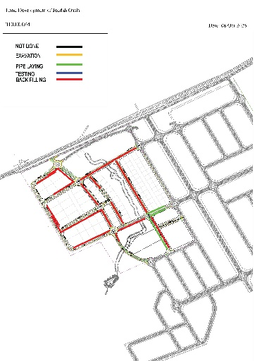
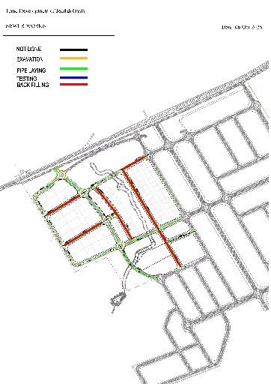
انتهاء من تقديم واعتماد المخططات والمواد |  | 22-Jan-26 | تم الإنتهاء
انتهاء من أعمال الطرق والرصف |  | 15-Jun-26 | جاري أعمال التنفيذ
انتهاء من أعمال الكهربائية |  | 22-Jan-27 | جاري أعمال التنفيذ
انتهاء من أعمال شبكة مياه الشرب |  | 23-Nov-26 | جاري أعمال التنفيذ


انتهاء من اعمال شبكة المياه المعالجة |  | 23-Nov-26 | جاري أعمال التنفيذ
انتهاء من أعمال شبكة مياه الصرف الصحي |  | 23-Jul-26 | جاري أعمال التنفيذ
انتهاء من أعمال شبكة صرف مياه الامطار |  | 12-Jul-26 | جاري أعمال التنفيذ

